关系图
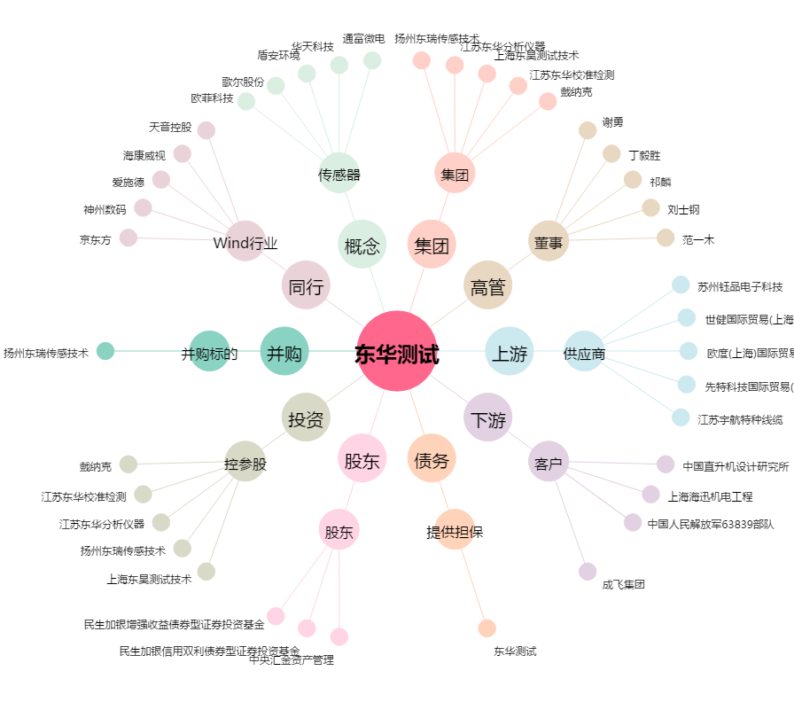
东华测试[300354.SZ] - 关系概览图

